行政采购
新店开业包采购需求明细
类别 | 物料名称 | 参数 | 参考照片 | 参考链接 | 参考单店需求（300平㎡以下） | 参考单店需求（300平㎡以上） | 参考10店需求（预计）
 |  |  |  |  | 数量 | 数量 | 数量合计
卖场类 | 验钞机 | 然鹏旗舰店 银灰色 |  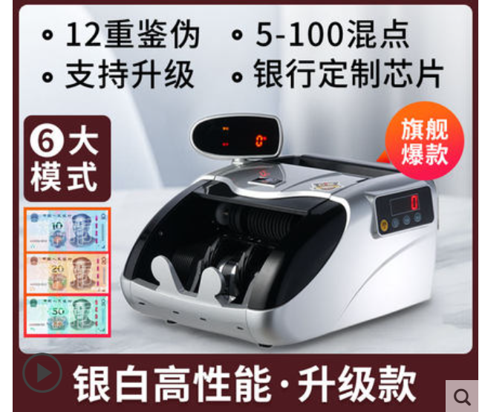 | https://detail.tmall.com/item.htm?id=36788660118&spm=a1z09.2.0.0.67002e8drabUnC&_u=do927rb0445&skuId=3762226231296 | 1 | 1 | 10
 | 打印机 | 爱普生L3153 白色 | 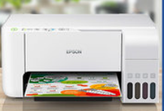 | https://detail.tmall.com/item.htm?spm=a220m.1000858.1000725.1.4f361ea4wzRZI0&id=625829639960&skuId=4893279575165&areaId=330200&user_id=2208861940064&cat_id=2&is_b=1&rn=6093906561681af4354729a87841f7c2 | 1 | 1 | 10
 | A4纸 |  | A4纸 | 无 | 4 | 4 | 40
 | 手机 | Redmi Note 9 云墨灰 6GB+128GB | 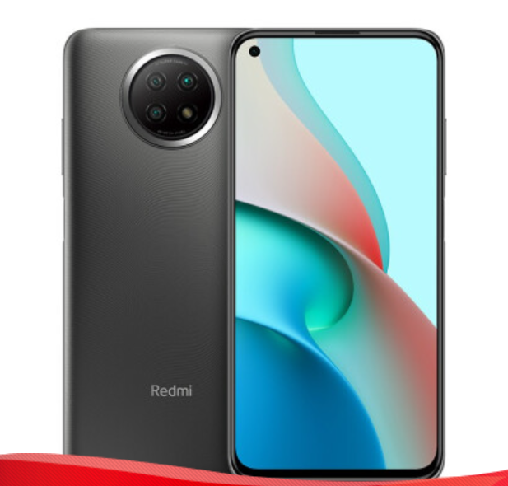 | https://item.jd.com/100016773624.html | 1 | 1 | 10
 | 吸尘器 | 小狗无线 灰色 |  | https://detail.tmall.com/item.htm?id=637944359759&ut_sk=1.Yac6b/cv4LwDAEufGOO8m7sE_21380790_1646722295975.Copy.1&sourceType=item&price=1899&suid=52042D4F-50A8-4B8A-877B-55560777B6C0&shareUniqueId=15238950153&un=f8be7af0a9a91e8afba7b0828e520322&share_crt_v=1&un_site=0&spm=a2159r.13376460.0.0&tbSocialPopKey=shareItem&sp_tk=cHJtdjJVWmw1d08=&cpp=1&shareurl=true&short_name=h.fojkZig&bxsign=scd-UEqgluT2dcZ_GLnQ0CwZtIUv5r9m0RIk6Xt10C7gaHft3Z7KUgs_vq_31jLk1dJivGlcVw2LFcqLixYZcJ2vy4BPsx_azG80TF_l7hxXx4YqiG0aF3qyRB5fglWqFcK&tk=prmv2UZl5wO&app=chrome | 1 | 1 | 10
 | 挂烫机 | 城桥 灰色 |  | https://item.jd.com/67865178987.html?cu=true&utm_source=www.fanqianbb.com&utm_medium=tuiguang&utm_campaign=t_1000043395_fbt110251157&utm_term=538ab3b16f8c4d55a23837f083599188#crumb-wrap | 1 | 1 | 10
 | 白色口罩 | 50个/包 | 无 | 无 | 10 | 20 | 100
仓库类 | 梯子 | 奥誉 深灰加固五步梯1.5米 | 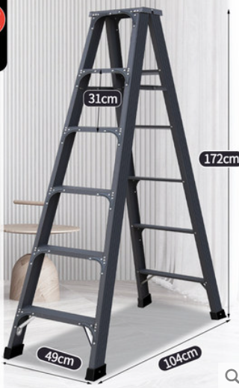 | https://detail.tmall.com/item.htm?spm=a1z10.1-b.w5003-13316154730.3.141e9ecfVdMSQC&id=43391337142&scene=taobao_shop&skuId=4851207479059 | 2 | 4 | 24
 | 推车 | 有速 加厚90*60超静音5寸轮700斤 | 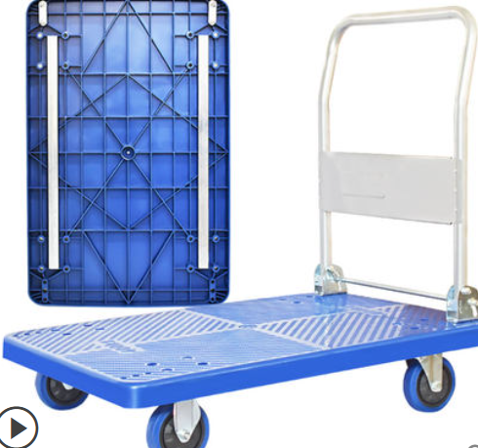 | https://detail.tmall.com/item.htm?spm=a220m.1000858.1000725.131.421e26cd4g2gBD&id=594974303433&skuId=4290971983091&areaId=330200&user_id=1712732008&cat_id=2&is_b=1&rn=da458c3ee81be6ee1b01e68083ccc8d1 | 2 | 4 | 24
 | 500E内裤收纳盒 | 俏洁旗舰店 出口款4518 深47CM宽45CM高18CM | 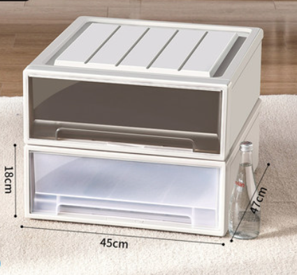 | https://detail.tmall.com/item.htm?id=647137276884&ut_sk=1.XATFtL45c4sDABv6ZNFOE7zE_21380790_1647245876882.TaoPassword-Weixin.1&sourceType=item&price=11.89-499.5&origin_price=23.79-999&suid=2A848E4D-546C-405E-B7A8-1F068596C4A7&shareUniqueId=15318697080&un=de1dd313ccecda17610d075e697965a2&share_crt_v=1&un_site=0&spm=a2159r.13376460.0.0&tbSocialPopKey=shareItem&sp_tk=OTlXVjI1NU4xVzQ=&cpp=1&shareurl=true&short_name=h.fLh2Ig8&bxsign=scd8Ry5QBjeYA4rxD9qLGo6v44B-0Eq3thc4v0nFStxAqWhnVuQffSLPePTfIn2gwHMV8wUfyHLUT4_1zRSbG01Bz7PfVtxzmudZWeaYGMAIE8tTzvlCviEvx6BwPq5l50P&tk=99WV255N1W4&app=chrome&skuId=4681961929305 | 14 | 28 | 168
 | 乌龟车（放内裤收纳盒的） | 如语家居旗舰店 黑色乌龟车大号60*40微静音150公斤 | 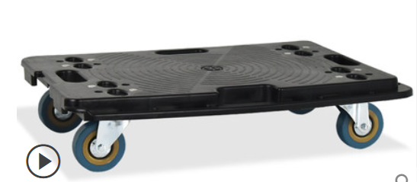 | https://detail.tmall.com/item.htm?id=606074348138&ut_sk=1.XATFtL45c4sDABv6ZNFOE7zE_21380790_1647245876882.TaoPassword-Weixin.1&sourceType=item&price=39-192&origin_price=49-240&suid=366919FA-5A9E-496F-A140-A2DC47531455&shareUniqueId=15318416751&un=de1dd313ccecda17610d075e697965a2&share_crt_v=1&un_site=0&spm=a2159r.13376460.0.0&tbSocialPopKey=shareItem&sp_tk=YmkwczI1NXBsN0Y=&cpp=1&shareurl=true&short_name=h.foTXByn&bxsign=scdEYg0M6fGBNM2kGyW9oKj_fwhNmca-OUPC9sHGoAJXNJc_De0L_nsWel7dejyzFSpvGRZH22KukRHEp-vSXjdgA_ZZIJbiODy8ct36I-tc6g3XNA7FLDdfxv5GqfmLXdJ&tk=bi0s255pl7F&app=chrome&skuId=4419538610769 | 2 | 4 | 22
 | 袜车 置物架 | 强业零食货架工厂店 加厚5层白色为一套 长46宽45高140 |  | https://item.taobao.com/item.htm?spm=a1z09.2.0.0.67002e8drabUnC&id=588576979527&_u=do927rb2a36 | 2套 | 4套 | 22套
 | 补货货架 | 1.透明折叠筐(镂空) 600*400*320mm | 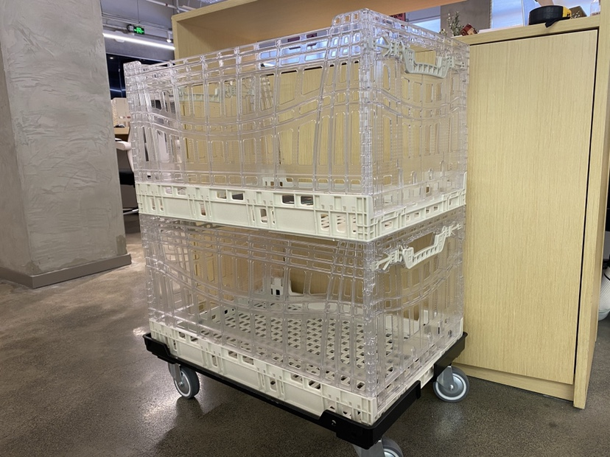 | https://m.tb.cn/h.fom8gy4?sm=96d3ed?tk=PDRK2TXjHoQ | 4 | 8 | 48
 | 补货货架的托车 | 需求：能装得下补货货架的托车 |  | https://m.tb.cn/h.fom8gy4?sm=96d3ed?tk=PDRK2TXjHoQ | 1 | 2 | 12
合计 |  |  |  |  | 47 | 83 | 470
备注：1.以上产品价格仅供参考，具体以行政采购价格为准 2.以上产品在款式、规格、颜色、质量不变的前提上，可找其他品牌替代，但需同零售支持组确认 3.2022年采购需求为10店需求

